Gráfico 1
 |  | Gráfico 1. Resultados Presupuestarios del Gobierno Central (Enero 2023)
 |  | Valores en Millones de RD$

 | Detalle | Ingresos | Gastos | Resultado Primario | Resultado Financiero
 | Corrientes | 85,631.0 | 54,699.9
 | Donaciones | 14.5 | 0.0 | 22,933.4 | -13,960.3
 | De Capital | 0.0 | 8,012.2
 | Intereses | 0.0 | 36,893.7

 | Notas: *Cifras preliminares
 | 1.Se incluyen los Recursos de Captación Directa.
 | 2. Fecha de imputación al 31/01/2023 // Fecha de registro al 07/02/2023
 | Fuente: Sistema de Información de la Gestión Financiera (SIGEF).

1.Fecha de imputación al 31/07/2022 // Fecha de registro al 07/08/2022

Gráfico 2
Gráfico 2. Top 3 de Instituciones con Mayor Ejecución de Gastos (Enero 2023)

1
2
3

 | Notas: *Cifras preliminares.
 | 1.Fecha de imputación al 31/01/2023 // Fecha de registro al 07/02/2023
 | Fuente: Sistema de Información de la Gestión Financiera (SIGEF).

Mapa 1
Mapa 1. Distribución de la Inversión Pública por Provincia (Enero 2022 y 2023)
Valores en millones de RD$

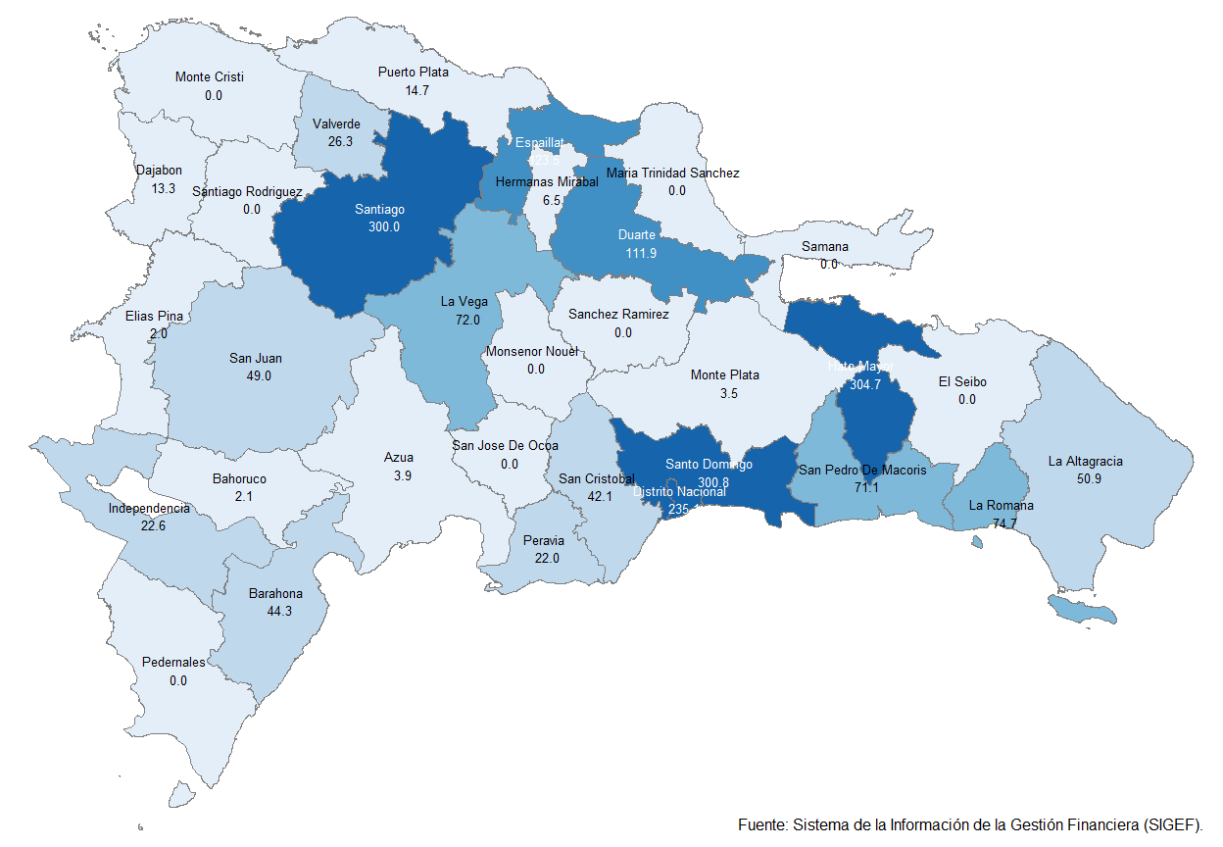

 | Notas: *Cifras preliminares.
 | 1.Fecha de imputación al 31/01/2023 // Fecha de registro al 07/02/2023
 | Fuente: Sistema de Información de la Gestión Financiera (SIGEF).

Gráfico 3
 |  | Gráfico 3. Distribución del Gasto por Clasificación Funcional (Enero 2023)

Servicios Generales | 12.2%
Servicios Económicos | 15.1%
Protección del Medio Ambiente | 0.3%
Servicios Sociales | 35.3%
Intereses de la Deuda Pública | 37.0%
Blank | 100.0%
 | 100.0%

 |  |  | Notas: Cifras preliminares.
 |  |  | 1.Fecha de imputación al 31/01/2023 // Fecha de registro al 07/02/2023
 |  |  | Fuente: Sistema de Información de la Gestión Financiera (SIGEF).

1.Fecha de imputación al 31/07/2022 // Fecha de registro al 07/08/2022

